상품제안서
N트래블 주머니형 보온보냉백 | 상품코드: S44127

 |  |  |  |  |  |  | 02-713-8555 | www.synergygift.co.kr
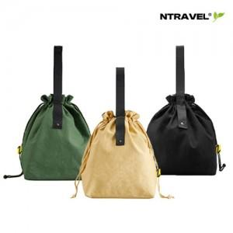

【상세/제작정보】

【인쇄/포장옵션】 | 실크, 풀칼라 / OPP(비닐)

【공급단가】 | 수량 | 50~ | 100~ | 300~ | 1,000~ | 5,000~
*VAT별도 | 베이지 | 5,850원 | 5,650원 | 5,340원 | 5,130원 | 4,950원
 | 블랙 | 5,850원 | 5,650원 | 5,340원 | 5,130원 | 4,950원
 | 그린 | 5,850원 | 5,650원 | 5,340원 | 5,130원 | 4,950원

【상품 URL】 | https://www.synergygift.co.kr:443/src/goods_detail.php?gdno=44127

